Sheet1
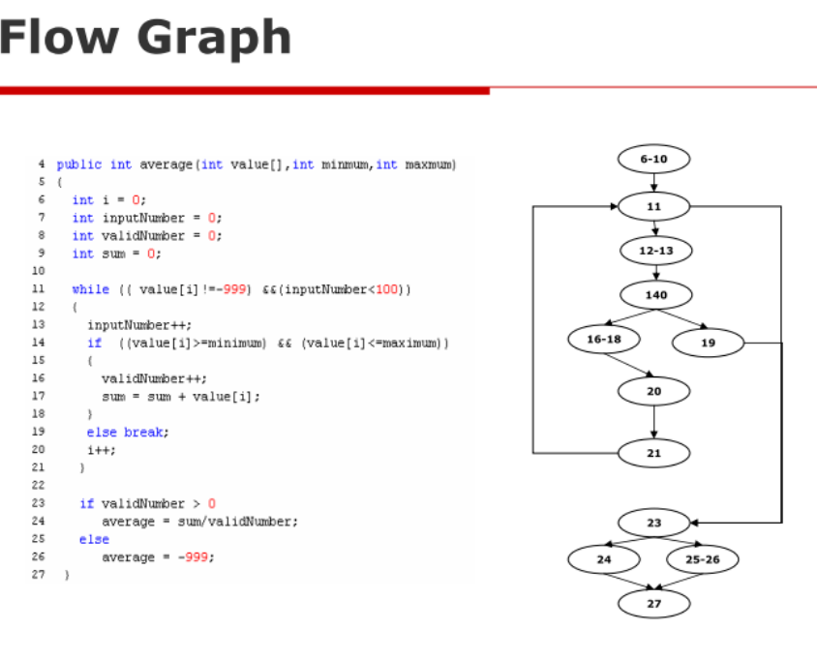
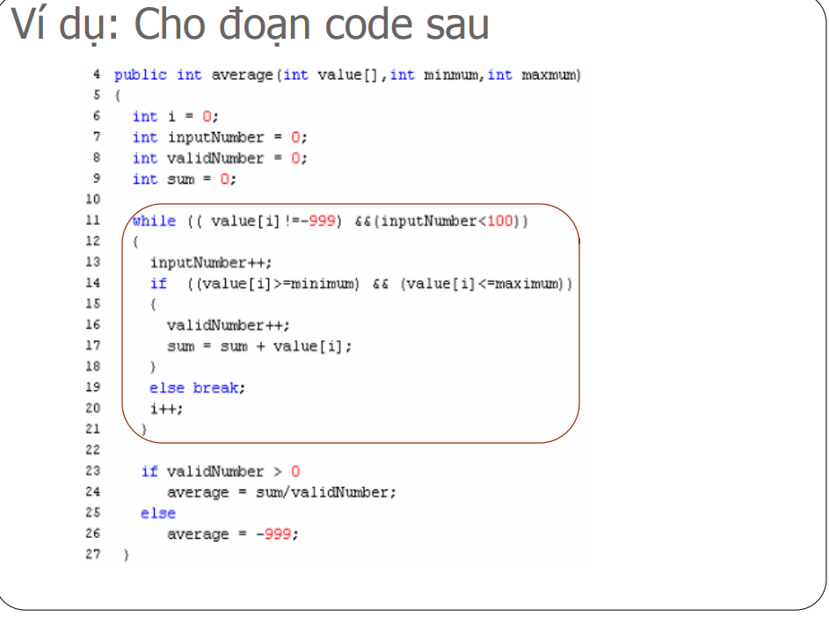
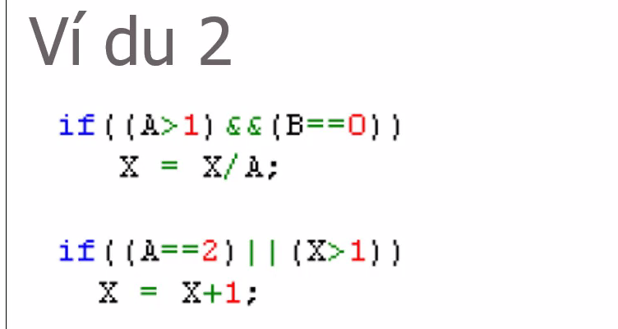

Testcase vòng lặp |  | Bao phủ quyết định ( true hết or false hết )
 |  |  | Bao phủ điều kiện (1 true 1 false ít nhất 1 lần trong từng đk)
Test Case 1: Bỏ qua vòng lặp (n = 0) |  | Test Case 1: A = 3, B = 0, X = 1
 |  | Test Case 2: A = 2, B = 0, X = 1 | Test Case 1: A = 2, B = 0, X = 2
Mô tả: Không có vòng lặp nào thực hiện, mảng sẽ chỉ chứa giá trị kết thúc -999. |  | Test Case 3: A = 2, B = 1, X = 1 | Test Case 2: A = 2, B = 0, X = 1
Dữ liệu đầu vào: value = [-999], minimum = 1, maximum = 5 |  | Test Case 4: A = 3, B = 1, X = 2 | Test Case 3: A = 1, B = 0, X = 2
Kết quả mong đợi: average = -999 (vì không có giá trị hợp lệ) |  | Test Case 5: A = 1, B = 0, X = 1 | Test Case 4: A = 1, B = 1, X = 1
 |  | Test Case 6: A = 2, B = 0, X = 0
Test Case 2: Lặp 1 lần (n = 1) |  | Test Case 7: A = 3, B = 0, X = 2

Mô tả: Mảng chứa 1 giá trị hợp lệ.
Dữ liệu đầu vào: value = [5, -999], minimum = 1, maximum = 10
Kết quả mong đợi: average = 5 (vì có 1 giá trị hợp lệ)

Test Case 3: Lặp 2 lần (n = 2)

Mô tả: Mảng chứa 2 giá trị hợp lệ.
Dữ liệu đầu vào: value = [4, 6, -999], minimum = 1, maximum = 10
Kết quả mong đợi: average = (4 + 6) / 2 = 5 (vì cả 2 giá trị đều hợp lệ)

Test Case 4: Lặp m lần (m < n) (n = 5, m = 3)

Mô tả: Mảng chứa 3 giá trị hợp lệ trong tổng số 5 vòng lặp.
Dữ liệu đầu vào: value = [3, 7, 9, 12, -999], minimum = 1, maximum = 10
Kết quả mong đợi: average = (3 + 7 + 9) / 3 = 6.33 (chỉ tính 3 giá trị hợp lệ)

Test Case 5: Lặp n - 1 lần (n = 4)

Mô tả: Mảng chứa 3 giá trị hợp lệ trong tổng số 4 vòng lặp.
Dữ liệu đầu vào: value = [2, 5, 8, -999], minimum = 1, maximum = 10
Kết quả mong đợi: average = (2 + 5 + 8) / 3 = 5 (vì giá trị cuối cùng không hợp lệ)

Test Case 6: Lặp n lần (n = 3)

Mô tả: Mảng chứa 3 giá trị hợp lệ đúng số vòng lặp.
Dữ liệu đầu vào: value = [4, 7, 2, -999], minimum = 1, maximum = 10
Kết quả mong đợi: average = (4 + 7 + 2) / 3 = 4.33 (vì cả 3 giá trị đều hợp lệ)

Test Case 7: Lặp n + 1 lần (n = 3)

Mô tả: Mảng chứa 4 giá trị hợp lệ trong tổng số 4 vòng lặp.
Dữ liệu đầu vào: value = [1, 5, 7, 10, -999], minimum = 1, maximum = 10
Kết quả mong đợi: average = (1 + 5 + 7 + 10) / 4 = 5.75 (tính tất cả giá trị hợp lệ)

 | Vẽ sơ đồ flow

